Zad1 rozkl.normalny
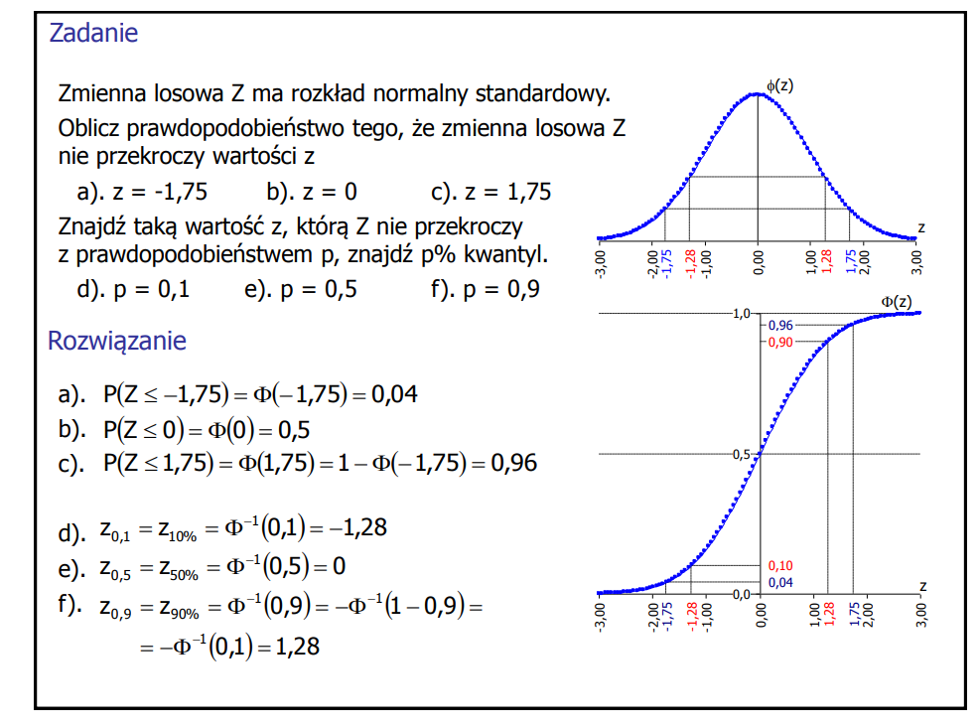
a) | -1.75 | 0.040059156864 | 0.040059156864 | 0.040059156864
b) | 0 | 0.5 | 0.5 | 0.5
c) | 1.75 | 0.95994084314 | 0.95994084314 | 0.95994084314
d) | 0.1 | -1.2815515655 | -1.2815515655 | -1.2815515655
e) | 0.5 | 0 | 0 | 0
f) | 0.9 | 1.2815515655 | 1.2815515655 | 1.2815515655

Zad2 rozkl.lognorm
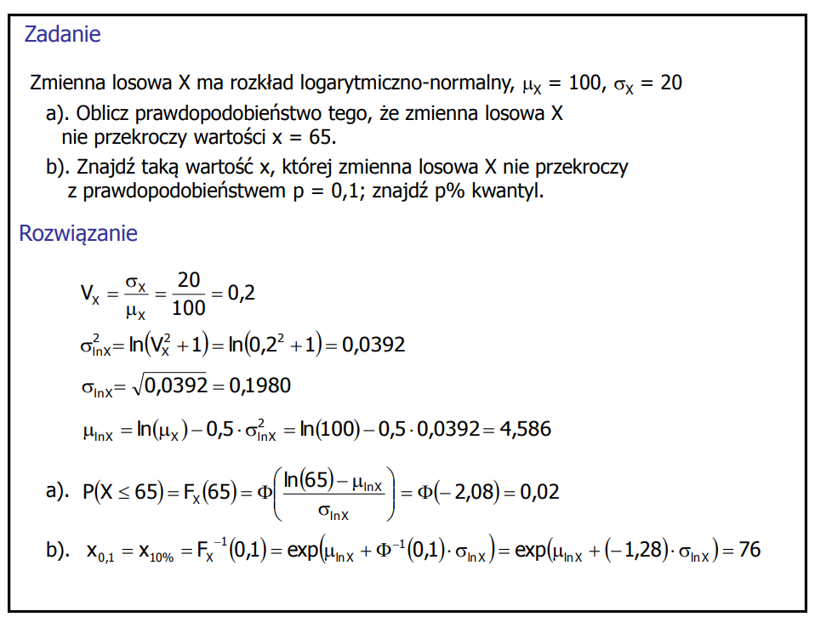
sigma_x | 20
mu_x | 100
sigma2_lnx | 0.039220713153 | 0.039220713153
sigma_lnx | 0.19804220044 | 0.19804220044
mu_lnx | 4.5855598294 | 4.5855598294

a) | 65 | 0.018938348825
b) | 0.1 | 76.077954933 | 76.077954933

Zad3 rozkl.Gumbela I
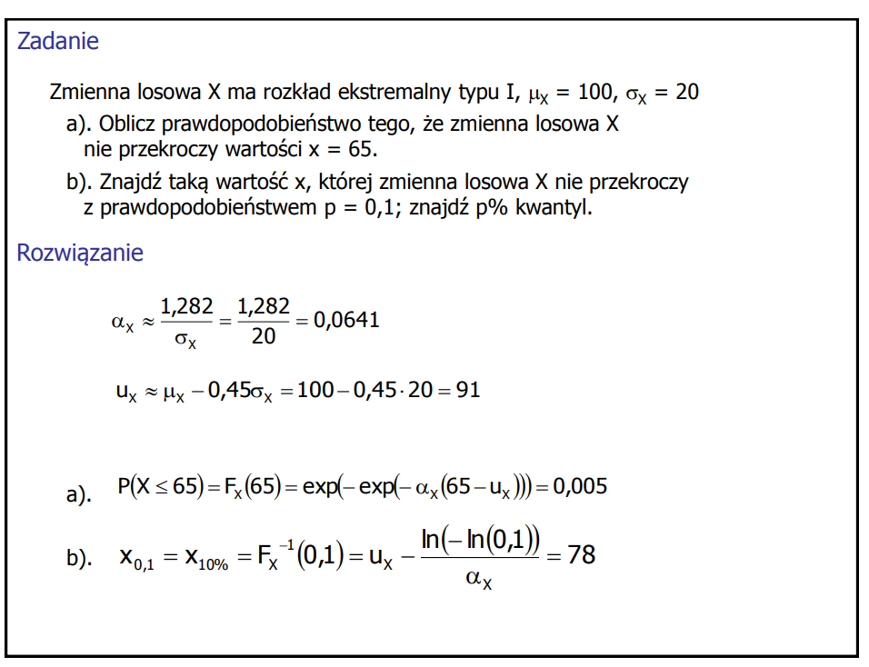
sigma_x | 20
mu_x | 100
alpha_x | 0.064127491508
u_x | 90.999180127

a) | 65 | 0.0050033677185
b) | 0.1 | 77.993331533

S2_rozkł.norm
x | fx |  |  |  | Fx
 | mu | sigma | mu | sigma | mu | sigma | mu | sigma
 | 0 | 1 | 2 | 1 | 0 | 1 | 2 | 1
-3 | 0.0044318484119 |  | 1.4867195147E-06 |  | 0.0013498980316 |  | 2.8665157188E-07
-2.8 | 0.007915451583 |  | 3.961299091E-06 |  | 0.0025551303304 |  | 7.9332815198E-07
-2.6 | 0.013582969234 |  | 1.0140852065E-05 |  | 0.0046611880237 |  | 2.1124547025E-06
-2.4 | 0.022394530295 |  | 2.494247129E-05 |  | 0.0081975359246 |  | 5.4125439077E-06
-2.2 | 0.035474592846 |  | 5.8943067757E-05 |  | 0.013903447513 |  | 1.3345749016E-05
-2 | 0.053990966513 |  | 0.00013383022576 |  | 0.022750131948 |  | 3.1671241833E-05
-1.8 | 0.078950158301 |  | 0.00029194692579 |  | 0.035930319113 |  | 7.2348043925E-05
-1.6 | 0.11092083468 |  | 0.00061190193011 |  | 0.0547992917 |  | 0.00015910859016
-1.4 | 0.14972746564 |  | 0.0012322191685 |  | 0.080756659234 |  | 0.00033692926568
-1.2 | 0.19418605498 |  | 0.0023840882015 |  | 0.11506967022 |  | 0.00068713793792
-1 | 0.24197072452 |  | 0.0044318484119 |  | 0.15865525393 |  | 0.0013498980316
-0.8 | 0.28969155276 |  | 0.007915451583 |  | 0.21185539858 |  | 0.0025551303304
-0.6 | 0.33322460289 |  | 0.013582969234 |  | 0.27425311775 |  | 0.0046611880237
-0.4 | 0.3682701403 |  | 0.022394530295 |  | 0.34457825839 |  | 0.0081975359246
-0.2 | 0.39104269398 |  | 0.035474592846 |  | 0.42074029056 |  | 0.013903447513
0 | 0.3989422804 |  | 0.053990966513 |  | 0.5 |  | 0.022750131948
0.2 | 0.39104269398 |  | 0.078950158301 |  | 0.57925970944 |  | 0.035930319113
0.4 | 0.3682701403 |  | 0.11092083468 |  | 0.65542174161 |  | 0.0547992917
0.6 | 0.33322460289 |  | 0.14972746564 |  | 0.72574688225 |  | 0.080756659234
0.8 | 0.28969155276 |  | 0.19418605498 |  | 0.78814460142 |  | 0.11506967022
1 | 0.24197072452 |  | 0.24197072452 |  | 0.84134474607 |  | 0.15865525393
1.2 | 0.19418605498 |  | 0.28969155276 |  | 0.88493032978 |  | 0.21185539858
1.4 | 0.14972746564 |  | 0.33322460289 |  | 0.91924334077 |  | 0.27425311775
1.6 | 0.11092083468 |  | 0.3682701403 |  | 0.9452007083 |  | 0.34457825839
1.8 | 0.078950158301 |  | 0.39104269398 |  | 0.96406968089 |  | 0.42074029056
2 | 0.053990966513 |  | 0.3989422804 |  | 0.97724986805 |  | 0.5
2.2 | 0.035474592846 |  | 0.39104269398 |  | 0.98609655249 |  | 0.57925970944
2.4 | 0.022394530295 |  | 0.3682701403 |  | 0.99180246408 |  | 0.65542174161
2.6 | 0.013582969234 |  | 0.33322460289 |  | 0.99533881198 |  | 0.72574688225
2.8 | 0.007915451583 |  | 0.28969155276 |  | 0.99744486967 |  | 0.78814460142
3 | 0.0044318484119 |  | 0.24197072452 |  | 0.99865010197 |  | 0.84134474607
3.2 | 0.0023840882015 |  | 0.19418605498 |  | 0.99931286206 |  | 0.88493032978
3.4 | 0.0012322191685 |  | 0.14972746564 |  | 0.99966307073 |  | 0.91924334077
3.6 | 0.00061190193011 |  | 0.11092083468 |  | 0.99984089141 |  | 0.9452007083
3.8 | 0.00029194692579 |  | 0.078950158301 |  | 0.99992765196 |  | 0.96406968089
4 | 0.00013383022576 |  | 0.053990966513 |  | 0.99996832876 |  | 0.97724986805
4.2 | 5.8943067757E-05 |  | 0.035474592846 |  | 0.99998665425 |  | 0.98609655249
4.4 | 2.494247129E-05 |  | 0.022394530295 |  | 0.99999458746 |  | 0.99180246408
4.6 | 1.0140852065E-05 |  | 0.013582969234 |  | 0.99999788755 |  | 0.99533881198
4.8 | 3.961299091E-06 |  | 0.007915451583 |  | 0.99999920667 |  | 0.99744486967
5 | 1.4867195147E-06 |  | 0.0044318484119 |  | 0.99999971335 |  | 0.99865010197

S2.rozkł.lognorm
x | fx |  |  |  | Fx
 | mu | sigma | mu | sigma | mu | sigma | mu | sigma
 | 0 | 1 | 0.5 | 1 | 0 | 1 | 0.5 | 1
0.1 | 0.28159018902 |  | 0.078583380813
0.2 | 0.54626787076 |  | 0.21559259771
0.4 | 0.65544416806 |  | 0.36582963945
0.6 | 0.58357382259 |  | 0.39891890424
0.8 | 0.48641578111 |  | 0.38394219185
1 | 0.3989422804 |  | 0.35206532676
1.2 | 0.32697202407 |  | 0.31609265807
1.4 | 0.26927622895 |  | 0.28117404209
1.6 | 0.22326544743 |  | 0.24922677511
1.8 | 0.18647244854 |  | 0.22078223011
2 | 0.15687401928 |  | 0.19578490801
2.2 | 0.13289068605 |  | 0.17394785337
2.4 | 0.11330975389 |  | 0.15491237308
2.6 | 0.097203259024 |  | 0.13831863356
2.8 | 0.083859204569 |  | 0.12383486759
3 | 0.07272825614 |  | 0.11116728302
3.2 | 0.063383655771 |  | 0.10006114386
3.4 | 0.055491405929 |  | 0.090298050988
3.6 | 0.048788134709 |  | 0.081691835551
3.8 | 0.043064618993 |  | 0.074084200306
4 | 0.038153456512 |  | 0.067340614389
4.2 | 0.033919783327 |  | 0.061346657413
4.4 | 0.030254235676 |  | 0.056004859708
4.6 | 0.027067575122 |  | 0.051232017239
4.8 | 0.024286554365 |  | 0.046956931843
5 | 0.02185071483 |  | 0.043118519542
0.1 | 0.28159018902 |  | 0.078583380813 |  | 0.010651099342 |  | 0.0025347420516
0.2 | 0.54626787076 |  | 0.21559259771 |  | 0.053760310452 |  | 0.017453399957
0.4 | 0.65544416806 |  | 0.36582963945 |  | 0.1797572139 |  | 0.078345200137
0.6 | 0.58357382259 |  | 0.39891890424 |  | 0.30473658251 |  | 0.1560499484
0.8 | 0.48641578111 |  | 0.38394219185 |  | 0.41171189186 |  | 0.23479584749
1 | 0.3989422804 |  | 0.35206532676 |  | 0.5 |  | 0.30853753873
1.2 | 0.32697202407 |  | 0.31609265807 |  | 0.57233480884 |  | 0.37536443231
1.4 | 0.26927622895 |  | 0.28117404209 |  | 0.63174260784 |  | 0.43505145767
1.6 | 0.22326544743 |  | 0.24922677511 |  | 0.68082378767 |  | 0.48803497379
1.8 | 0.18647244854 |  | 0.22078223011 |  | 0.72166225207 |  | 0.53497688165
2 | 0.15687401928 |  | 0.19578490801 |  | 0.75589140421 |  | 0.57657814824
2.2 | 0.13289068605 |  | 0.17394785337 |  | 0.78478538482 |  | 0.61350166728
2.4 | 0.11330975389 |  | 0.15491237308 |  | 0.80934054334 |  | 0.64634405372
2.6 | 0.097203259024 |  | 0.13831863356 |  | 0.83034043982 |  | 0.67562933218
2.8 | 0.083859204569 |  | 0.12383486759 |  | 0.84840565168 |  | 0.70181208552
3 | 0.07272825614 |  | 0.11116728302 |  | 0.86403139236 |  | 0.72528427028
3.2 | 0.063383655771 |  | 0.10006114386 |  | 0.87761583988 |  | 0.74638301402
3.4 | 0.055491405929 |  | 0.090298050988 |  | 0.88948152257 |  | 0.76539819257
3.6 | 0.048788134709 |  | 0.081691835551 |  | 0.89989154824 |  | 0.78257929772
3.8 | 0.043064618993 |  | 0.074084200306 |  | 0.90906200134 |  | 0.79814144612
4 | 0.038153456512 |  | 0.067340614389 |  | 0.917171481 |  | 0.81227053657
4.2 | 0.033919783327 |  | 0.061346657413 |  | 0.92436849367 |  | 0.82512762959
4.4 | 0.030254235676 |  | 0.056004859708 |  | 0.93077722497 |  | 0.83685264524
4.6 | 0.027067575122 |  | 0.051232017239 |  | 0.93650207845 |  | 0.84756747724
4.8 | 0.024286554365 |  | 0.046956931843 |  | 0.94163126943 |  | 0.85737861354
5 | 0.02185071483 |  | 0.043118519542 |  | 0.94623968955 |  | 0.86637934262

S3.Arkusz
a | 0 | b | 1 |  | mu | 2 | s | 1
i |  |  | x_i | p_i | z_i | z_i_e
1 | 0.080282237052 | 0.5968243744 | 0.0096954315837 | 0.047619047619 | -1.6683911939 | -1.9903045684
2 | 0.7798581862 | 2.7717143535 | 0.034235355858 | 0.095238095238 | -1.3091717168 | -1.9657646441
3 | 0.33900954574 | 1.5848322306 | 0.93272100063 | 0.14285714286 | -1.0675705239 | -1.0672789994
4 | 0.61458592331 | 2.2912918064 | 0.97941563895 | 0.19047619048 | -0.87614284925 | -1.020584361
5 | 0.98043969262 | 4.0629159466 | 1.1848285788 | 0.2380952381 | -0.71244303239 | -0.81517142118
6 | 0.33159922648 | 1.5644985035 | 1.4251990377 | 0.28571428571 | -0.56594882193 | -0.57480096228
7 | 0.89906232723 | 3.2762268339 | 1.6245012866 | 0.33333333333 | -0.4307272993 | -0.37549871345
8 | 0.62479439584 | 2.3180971989 | 2.048825575 | 0.38095238095 | -0.30298044806 | 0.048825574991
9 | 0.36913305278 | 1.6658496473 | 2.1145673234 | 0.42857142857 | -0.18001236979 | 0.11456732337
10 | 0.7784010022 | 2.7668041046 | 2.3029712517 | 0.47619047619 | -0.059717099785 | 0.30297125175
11 | 0.33299145022 | 1.5683322369 | 2.3863872869 | 0.52380952381 | 0.059717099785 | 0.38638728687
12 | 0.3828445929 | 1.701981686 | 2.4703625042 | 0.57142857143 | 0.18001236979 | 0.47036250417
13 | 0.62050864431 | 2.3068169428 | 2.5396851178 | 0.61904761905 | 0.30298044806 | 0.53968511777
14 | 0.7006893945 | 2.5263843156 | 2.7308648584 | 0.66666666667 | 0.4307272993 | 0.73086485839
15 | 0.71874383089 | 2.5791138754 | 2.7412001174 | 0.71428571429 | 0.56594882193 | 0.74120011741
16 | 0.31759322778 | 1.5255603941 | 2.7830514439 | 0.7619047619 | 0.71244303239 | 0.78305144391
17 | 0.63624873923 | 2.3484496488 | 2.8179069982 | 0.80952380952 | 0.87614284925 | 0.81790699825
18 | 0.20870146638 | 1.1890648839 | 3.0799445368 | 0.85714285714 | 1.0675705239 | 1.0799445368
19 | 0.28041994002 | 1.4184055469 | 3.1029495114 | 0.90476190476 | 1.3091717168 | 1.1029495114
20 | 0.3830106639 | 1.7024168385 | 3.802623563 | 0.95238095238 | 1.6683911939 | 1.802623563

 |  | mu_s | 2.0555968209
 |  | stdev_s | 1.0220544019

